信用交易
融资融券市场交易数据统计(2023-06-26)

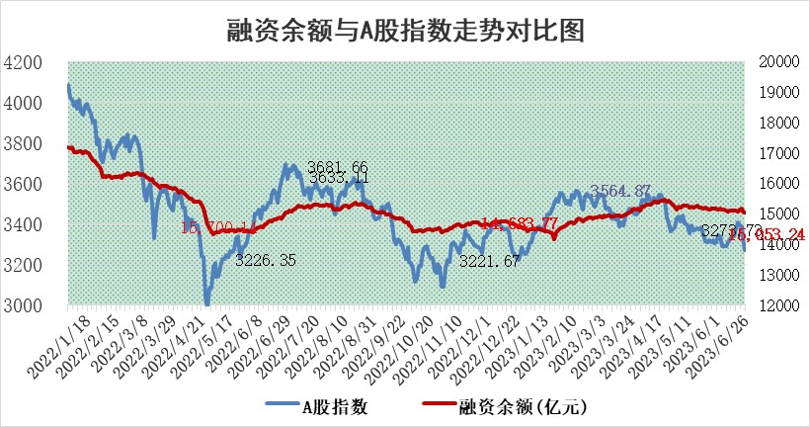
标的证券 | 融资融券余额（亿元） | 融资余额（亿元） | 融券余额（亿元） | 融资买入额（亿元） | 融资融券规模变化（亿元） | 融资余额增幅(‰) | 融券余额增幅(%)
统计数据 | 15,963.54 | 15,053.24 | 908.37 | 653.94 | -52.25 | -1.22 | -3.59

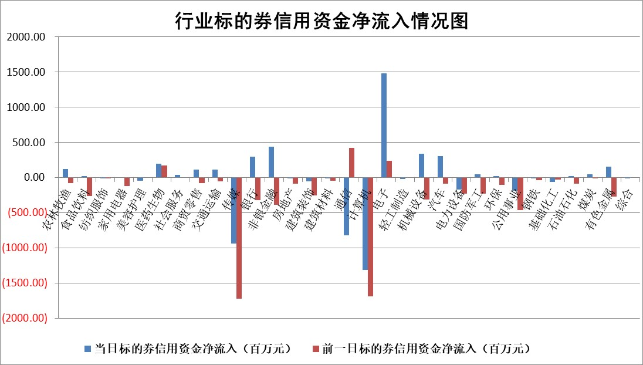

标的基金代码 | 标的基金简称 | 融资余额/市值(%) | 融资余额增幅(%) | 融资买入额/成交金额(%) | （融资余额净增额-融券余额净增额）/市值(‱) | 融券余额降幅(%) | ABS[（融资余额净增额-融券余额净增额）/市值净增额-1](%)
159902 | 华夏中小板ETF | 0.00 | 0.00 | 0.00 | 0.00 | 0.00 | 100.00
159915 | 易方达创业板ETF | 2.23 | 25.33 | 525594.46 | 43.34 | -22.92 | 140.19
159919 | 嘉实沪深300ETF | 4.66 | 0.39 | 0.84 | 2.85 | 22.92 | 102.48
159920 | 华夏恒生ETF | 68.58 | -0.35 | 2.48 | -24.18 | 1.60 | 85.12
159922 | 嘉实中证500ETF | 1.09 | 64.48 | 6769.06 | 51.02 | 1.81 | 130.79
159925 | 南方沪深300ETF | 0.05 | 0.16 | 0.00 | 0.01 | 0.00 | 100.01
159928 | 消费ETF | 1.08 | 5.74 | 17.50 | 6.21 | 3.59 | 104.11
159934 | 易方达黄金ETF | 364.56 | -0.38 | 19.23 | -137.77 | 0.00 | 5832.18
159939 | 全指信息技术ETF | 0.60 | 1.06 | 59.08 | 1.28 | 2.61 | 100.48
159940 | 全指金融地产ETF | 0.15 | 4.05 | 0.03 | 0.57 | 0.00 | 100.36
159995 | 半导体芯片ETF | 2.40 | 4.10 | 191.93 | 8.34 | -3.95 | 106.23
159997 | 天弘中证电子ETF | 1.84 | 0.65 | 1.78 | 1.77 | 2.30 | 100.75
159998 | 天弘中证计算机主题ETF | 0.98 | 4.43 | 0.18 | 6.18 | 5.73 | 101.02
510050 | 华夏上证50ETF | 9.68 | 1.75 | 246.28 | 15.47 | -10.04 | 85.79
510180 | 华安上证180ETF | 0.52 | 1.47 | 1.39 | 0.61 | -14.30 | 100.46
510880 | 华泰柏瑞红利ETF | 0.45 | 26.45 | 6.05 | 9.48 | 1.33 | 86.71
510900 | 易方达恒生H股ETF | 97.23 | -0.10 | 6.37 | -9.27 | 0.00 | 92.65
511010 | 5年期国债ETF | 0.00 | 0.00 | 0.00 | 0.00 | 0.00 | 100.00
511380 | 可转债及可交换债券ETF | 6.59 | 0.44 | 1.88 | 2.88 | 0.00 | 98.63
512000 | 全指证券ETF | 6.80 | -0.55 | 24.98 | -2.90 | 2.61 | 97.93
512010 | 沪深300医药卫生ETF | 4.25 | 2.28 | 54.30 | 9.86 | 2.38 | 224.82
512070 | 沪深300非银ETF | 2.28 | 2.63 | 122.50 | 6.09 | 2.34 | 101.39
512400 | 南方中证申万有色金属ETF | 1.32 | -1.29 | 0.26 | -4.90 | -12.39 | 87.77
512580 | 广发中证环保产业ETF | 0.92 | -0.34 | 0.39 | -0.61 | -0.66 | 101.11
512660 | 国泰中证军工ETF | 2.55 | -1.12 | 18.62 | -2.83 | 0.16 | 97.76
512800 | 华宝中证银行ETF | 14.10 | -1.68 | 1.58 | -22.75 | 6.92 | 84.22
512980 | 广发中证传媒ETF | 0.66 | -7.71 | 137.58 | -4.20 | 5.94 | 99.52
515030 | 华夏中证新能源汽车ETF | 2.23 | -1.18 | 13.69 | -1.69 | 1.82 | 103.59
515050 | 华夏中证5G通信主题ETF | 0.95 | 1.53 | 3.62 | 2.30 | 5.16 | 100.49
515070 | 华夏中证人工智能ETF | 1.90 | 24.20 | 19.43 | 38.73 | 5.60 | 104.57
标的股票比较指标 |  | 融资余额/流通A股市值(%) | 融资余额增幅(%) | 融资买入额/成交金额(%) | （融资余额净增额-融券余额净增额）/流通A股市值(‱) | 融券余额降幅(%) | ABS[（融资余额净增额-融券余额净增额）/流通A股市值净增额-1](%)
前十名标的个股 |  | 仁东控股 | 峰岹科技 | 丛麟科技 | 芯源微 | 杭电股份 | 安达智能
 |  | 全柴动力 | 蓝黛科技 | 海印股份 | 蓝黛科技 | 天成自控 | 意华股份
 |  | 莱茵生物 | 标榜股份 | 民生银行 | 博众精工 | 新北洋 | 农发种业
 |  | 亚通股份 | 博众精工 | 宏创控股 | 福立旺 | 中曼石油 | 腾景科技
 |  | 大立科技 | 福立旺 | 壹石通 | TCL科技 | 中科金财 | 金沃股份
 |  | 万得凯 | 襄阳轴承 | 博云新材 | 标榜股份 | 明星电力 | 爱美客
 |  | 晨鸣纸业 | 瑜欣电子 | 广联航空 | 神马电力 | 博众精工 | 上海谊众
 |  | 铭普光磁 | 悦康药业 | 国星光电 | 江苏有线 | 神马电力 | 嘉化能源
 |  | 海兰信 | 泰晶科技 | 首药控股 | 泰晶科技 | 全柴动力 | 天富能源
 |  | 景兴纸业 | 苏美达 | 浙江东方 | 瑜欣电子 | 通行宝 | 永信至诚
后十名标的个股 |  | 金圆股份 | 黔源电力 | 华脉科技 | 宝通科技 | 天房发展 | 思科瑞
 |  | 哈工智能 | 宝通科技 | 南大光电 | 慧博云通 | 金科股份 | 金鹰重工
 |  | 正邦科技 | 苏大维格 | 浙商银行 | 灿瑞科技 | 雪天盐业 | 大名城
 |  | 美好置业 | 慧博云通 | 麦捷科技 | 苏大维格 | 百诚医药 | 天通股份
 |  | 宋都股份 | 光云科技 | 天沃科技 | 铭普光磁 | 华光环能 | 瑞松科技
 |  | 中天金融 | 麦格米特 | 龙元建设 | 黔源电力 | 金龙汽车 | 瑞晟智能
 |  | 华铁股份 | 伟创电气 | 金圆股份 | 汉仪股份 | 东方创业 | 德迈仕 | ;
 |  | 阳光城 | 恒帅股份 | 哈工智能 | 深水规院 | 乐山电力 | 英诺特
 |  | 紫鑫药业 | 英诺特 | 正邦科技 | 恒帅股份 | 亚太股份 | 赛特新材
 |  | 中国中期 | 禾川科技 | 美好置业 | 英诺特 | 岱勒新材 | 盛新锂能
说明：1.以上普通交易数据和信用交易数据皆以交易日收盘后数据为基准；2.上述标的证券总数据只计算标的证券市场总数据，不包括从标的证券中调出去标的证券数据，所以与交易所公布的总值略有不同； 3.上述行业采用申万一级行业分类；4.以上标的基金和标的个股中比较的6个指标值中：前5个（从左至右）为正向指标，值越大排名越靠前；第6个为逆向指标，值越小，排名越靠前；5.第6个指标中ABS[]表示求绝对值，其主要用于考量信用资金相对净流入对股价相对净变化的贡献程度；6.数据来源：wind，交易所。

 | 证券代码 | 新增融资余额 | 融资买入额 | 融资买入增幅前10
远大智能 | 002689 | 28175353 | 42268582 | 199%
亚太股份 | 002284 | 21555247 | 34242865 | 82%
赛诺医疗 | 688108 | 72122899 | 101076547 | 78%
湖南发展 | 000722 | 66023557 | 137112987 | 75%
柘中股份 | 002346 | 14584119 | 36845980 | 58%
国城矿业 | 000688 | 24683149 | 48240585 | 54%
兆新股份 | 002256 | 1985058 | 4066269 | 52%
凯美特气 | 002549 | 33806472 | 61340055 | 52%
华昌达 | 300278 | 13474542 | 19303225 | 48%
新华联 | 000620 | 27311937 | 39201759 | 43%

 | 证券代码 | 新增融资余额 | 融资买入额 | 融资买入增幅前10
兔宝宝 | 002043 | 73310337 | 89923983 | 334%
捷昌驱动 | 603583 | 26026415 | 31686727 | 262%
湘财股份 | 600095 | 94196837 | 132280449 | 252%
中谷物流 | 603565 | 49103883 | 60098371 | 234%
中青宝 | 300052 | 24215352 | 31377809 | 98%
顾家家居 | 603816 | 138518545 | 188424210 | 78%
喜临门 | 603008 | 31503289 | 48351944 | 77%
财信发展 | 000838 | 10831830 | 17666790 | 74%
苏州银行 | 002966 | 10578096 | 19143736 | 72%
金诚信 | 603979 | 23858538 | 36098133 | 60%

